2019_data
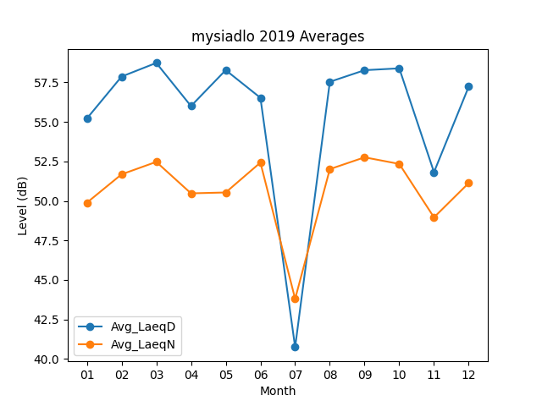
Month | Avg_LaeqD | Avg_LaeqN
01 | 55.212903226 | 49.887096774
02 | 57.867857143 | 51.682142857
03 | 58.732258065 | 52.470967742
04 | 56.003333333 | 50.48
05 | 58.277419355 | 50.535483871
06 | 56.526666667 | 52.426666667
07 | 40.748387097 | 43.803225806
08 | 57.538709677 | 52.012903226
09 | 58.273333333 | 52.76
10 | 58.390322581 | 52.341935484
11 | 51.82 | 48.96
12 | 57.229032258 | 51.132258065

